Цінова пропозиція
 |  |  |  |  | Додаток №1 до Запиту №1966MH
 | Форма цінової пропозиції

(Назва Учасника), надає свою пропозицію щодо участі у закупівлі сувенірної продукції з брендуванням для забезпечення ефективної діяльності ТЧХУ.
Відомості про підприємство |  |  |  |  | Повне найменування учасника – суб’єкта господарювання
 |  |  |  |  | Ідентифікаційний код за ЄДРПОУ або реєстраційний номер облікової картки платника податків
 |  |  |  |  | Реквізити (адреса - юридична та фактична, телефон, факс, телефон для контактів, e-mail, розрахунковий рахунок)
Відомості про особу (осіб), які уповноважені представляти інтереси Учасника |  |  |  |  | (Прізвище, ім’я, по батькові, посада, контактний телефон).
Допускаються будь-які аналоги з технічними та функціональними характеристиками не гірше наведених. Учасники, для повноцінної участі у закупівлі, ОБОВ’ЯЗКОВО повинні надати живе фото виробів, що пропонуються до постачання,
№ п/п | Технічні характеристики та опис |  |  |  | Одиниця вимірювання Unit of measure | Кількість | Ціна, за одиницю, (з урахуванням всіх податків і зборів) **** | Вартість, грн., (з урахуванням всіх податків і зборів) ****

 | Запит** |  | Пропозиція Учасника
 |  |  | Вказати технічні характеристики продукції, в разі відхилень від ТЗ | Фото ТОВАРУ що пропонується ОБОВ'ЯЗКОВЕ
1 | Паперова папка А4 Формат: Розмір готового виробу 482х375 мм Вид папки: цільновисічна Матеріал: Папір крейдований 350 г/м2, матовий. Глянцева ламінація з лицьової сторони Тип друку: цифровий друк, 4+4. Поставка в розкладеному вигляді зі всіма лініями біговки | 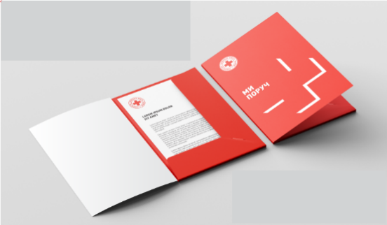 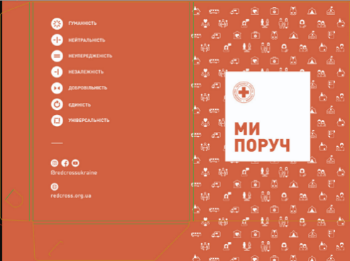 |  |  | шт | 400 |  | 0.00
2 | Пляшка для води (прозора) Прозора пляшка для води, Об'єм - 700 мл; Колір матеріалу пляшки - прозорий, не забарвлений. Матеріал пляшки - Tritan; Кришка: матеріал тритан; Механізм відкриття: на закрутці з від'ємною трубочкою. Колір ременя: чорний або темно-сірий; Вимоги до брендування: Метод нанесення: ультрафіолетовий друк Колір нанесення логотипу - червоний ззовні Pantone: 485C CMYK: 0, 95, 100, 0, всередині білий Колірність: 2+0 / |  |  |  | шт | 350 |  | 0.00
Загальна вартість, грн |  |  |  |  |  |  | 0.00
* Товариство Червоного Хреста України є громадською неприбутковою організацією і просить надати максимальні знижки на товар, вказаний у ціновій пропозиції.
** Закупівля здійснюється одним лотом.
*** Макети для друку будуть надані переможцю закупівлі.
**** Вартість доставки має бути врахована у вартість товару.
Умови оплати: _______ (обов’язково заповнити!)
Термін поставки готових товарів з брендуванням: _______ календарних днів з моменту оформлення замовлення.
Примітка: вартість одиниці продукції та загальну вартість пропозиції потрібно заповнювати у гривнях, зазначаючи цифрове значення, яке має не більше двох знаків після коми.
Ми погоджуємось, що всі витрати, пов’язані з доставкою товару, здійснюються за рахунок Постачальника за наданою в Запиті адресою.
Ми погоджуємося та ознайомлені з умовами типового Договору ТЧХУ (Додаток №3 до Запиту).
Ми погоджуємося з умовами, що Замовник має право розділити дану закупівлю між декількома постачальниками за умови наявності більш вигідних умов на різні позиції.
Ми погоджуємося з умовами, що Ви можете відхилити нашу чи всі надані пропозиції, та розуміємо, що Ви не обмежені у прийнятті будь-якої іншої пропозиції з більш вигідними для Вас умовами.
Ми погоджуємось зафіксувати цінову пропозицію протягом 90 календарних днів з моменту подачі.
Подаючи свою пропозицію ми підтверджуємо повну комплектацію та відповідність умовам зазначеним в Запиті.
Учасники повинні надсилати цінові пропозиції з підписом і печаткою (за наявності)

 | Керівник організації/ФОП:____________________________ ( ____________________)
 | МП підпис ПІБ

